март 2025
Итого часов на март 2025 | 160
 |  | Начальный остаток марта- минус 59 ч.
Онлайн показатель: Остаток часов/переработка | минус 62 | На 28.03.2025 (40ч)
МЕСЯЦ | НАПРАВЛЕНИЕ | ЗАДАЧА | КОЛИЧЕСТВО ЧАСОВ НА ЗАДАЧУ | ПРИОРИТЕТНОСТЬ | КОММЕНТАРИИ
ПЛАНОВЫЕ ЗАДАЧИ (150 часов)
март | CRM-Логистики | Разработка отдельной CRM для работы службы логистики со всеми другими направлениями | 1138 часов из 350 часов | Вне очереди | на 14.06.2024 - 20 ч. на 21.06.2024 - 35 ч. (По времени на логистику, 350 что бы запустить новую црм, там будет все кроме запрос ставки, таблиц (СОБСТВЕННЫЙ ТРАНСПОРТ и РЕЕСТР ОПЛАТ) и СТАТИСТИКА. по таблицам примерно проговорили с Дмитрием 120ч, на коммерцию тоже примерно 100-120ч. Статистику пока не проговаривали.) на 28.06.2024 - 31ч. на 05.07.2024 - 17ч на 12.07.2024 - 15ч на 02.08.2024 - 16ч на 09.08.2024 - 39ч на 16.08.2024 - 30ч на 23.08.2024 - 32ч (в понедельник поделюсь доступами что бы посмотреть на каком этапе логистика) на 30.08.2024 - 37ч на 06.09.2024 - 36ч на 13.09.2024 - 32ч на 20.09.2024 - 40ч на 27.09.2024 - 38ч на 04.10.2024 - 40ч на 11.10.2024 - 16ч на 18.10.2024 - 25ч на 25.10.2024 - 40ч на 02.11.2024 - 32 ч на 08.11.2024 - 32 ч. на 15.11.2024 - 39 ч. на 22.11.2024 - 40ч
март | изменение формата в истории резерва | Сохранять все ранее подписанные паспорта, открыть доступ менеджерам и руководителям, плюс изменить визуальный формат истории («изменение полей продукции»). Чтобы прям было видно «Было» - «Стало», желательно в виде таблицы, а не вперемешку как сейчас. История («изменение полей продукции»), которая внизу, зрительно совершенно не читабельна и не воспринимается! | 120 часов | 1 | на 21.03.25- задача Юрия, в работе (ориентировочно будет готово 27-28.03 и потом ему доделать продукцию задача по приоритету №2.) на 28.03.25- сроки сдвинулись, на понедельник -вторник, сегодня доделает, в понедельник проверка и если все ок, то на следующих выходных запуск
март | добавление данных в раздел продукция | 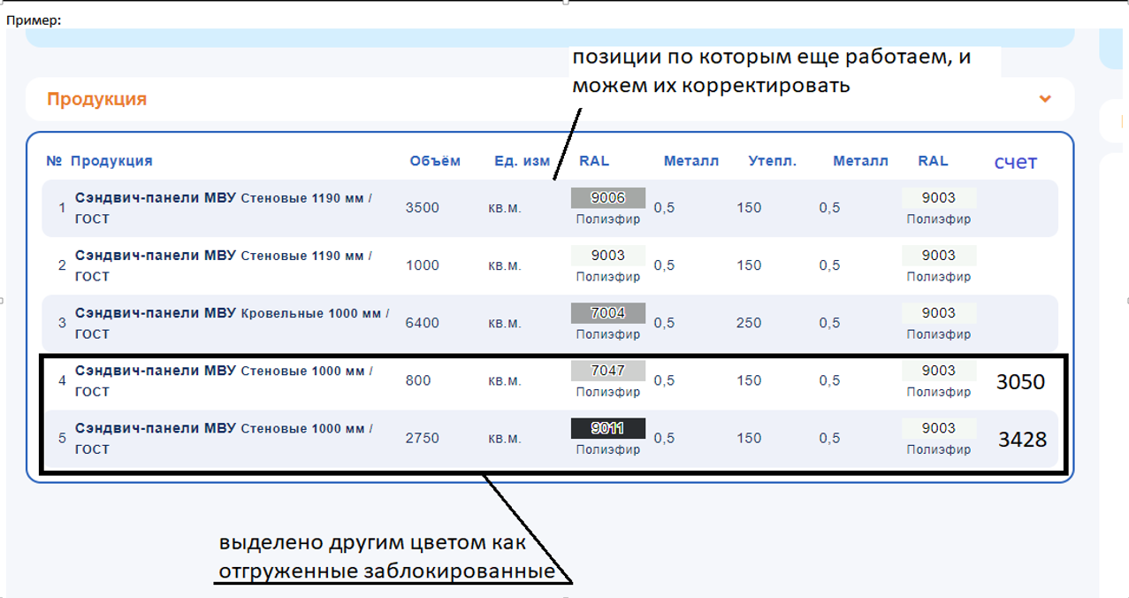 Предлагаю не удалять отгруженные позиции, с которыми потом возникает путаница, и которые зрительно тяжело отслеживать, а иногда в принципе не возможно. Отгруженные позиции нужно блокировать, выделяя их другим цветом, с возможностью разблокировки, в случае если менеджер ошибся в объеме или каких-либо параметрах, при необходимости писать так же СЗ на разблокировку позиций для корректировки. Еще необходимо добавить столбец в продукции, где рядом с позицией отгруженной номенклатуры указывать счет. Тогда, блокируя эти позиции, можно будет сразу видеть по какому счету, что и в каком объеме отгрузили. А остальные позиции, по которым еще ведутся работы, будут активными. | 100+ часов | 2
март | отчет входящих заявок КЦ | Корректировка отчета входящих заявок КЦ | Корчагин В.В. - 30 ч. Юрий - 100ч. | 3 | Задача Дмитрия, выполнена, запуск выходные
март | интеграции ЦРМ и Ех |  | 40 часов | 4
март | автообновление страницы | Автообновление страницы резерва после добавления комментария. | 180 часов 220 часов+ -Дмитрий | 5 | Задача Дмитрия, в работе (с учетом адаптации я бы выделил 220ч+ это условно месяц-полтора он будет занят) На 28.03.25- задача возвращена в работу
март | резерв на разведение | Если в резерве отказали, и такой резерв будет разводиться, при повторной отправке на запрос, указывать в комментарии например: "резерв на разведении", чтоб специалист ЦРМ понимал. Некоторые выводяться по 10 раз и не разводят резервы как разные. | 60 часов | 6 | (Подробный механизм задачи в ТЗ)
март | добавление кнопок | если согласовывается что-то в параллель, то пересечения считываются от изначального Держателя, а не того, кому в параллель согласовали. И кнопки "Согласовано в параллель", "Согласовано, как разные объекты здания" пусть Корчагин В.В. добавит по аналогии "На контроле". Дополнительно кнопки: согласовано как разные объекты, согласовано в параллель, согласовано на разные здания внутри одного большого объекта. Так же возможно прикладывать скрин согласования и т.д. | Корчагин В.В. - 80 ч Юрий 110 ч. | 7 | (Подробный механизм задачи в ТЗ)
март | дополнительная вкладка в рабочих столах | В рабочих столах добавить доп.вкладку в которой будут указаны все преимущества зработанные за год. Например воспользовались преимуществом добавили номер заказа по этому преимуществу. Чтоб наглядно отображалась вся информация , каким воспользовались преимуществом и по каким заказам, резервам. | 140+ часов | 8 | (Подробный механизм задачи в ТЗ)
март | История отгрузок по годам | Настроить выборку года, и при выборе определенного года, и тут же в этом блоке обновились данные по этому году. Ведем накопительно. | Корчагин В.В.-30 ч Юра- 80 ч | 9
март | чат ЦРМ | Переименовать горячую линию "Индивидуальный запрос" Предоставить доступ всем сотрудникам + Специалисту ЦРМ Токаревой О., админам. | ~40 часов - неделю | 10
март | опросы в ЦРМ автоматические по качеству сервиса | 1. Возле правил пользователя выводим доп. кнопку «опросы» 2. Загружаем подготовленные вопросы, например, 5шт. (висят эти вопросы там месяц ) 4. Вопросы разного характера по качеству сервиса: + варианты ответов: да, нет и т.д. (Пользователи выбирают вариант ответа галочкой или точкой.) 5. Пока пользователь ЦРМ не зашел в опросник, подсвечивается значок, как опрос пройден значок перестает моргать. 6. Далее для среза нужна будет выгрузка по всем пользователям с указанием вопросов, и кто за какой вариант проголосовал. (например, ЮСА, Пилларис, Спецпоставка проголосовали да, а вот Промстрой, Ас проголосовал нет). | 100 ч. | 11
март | контрагенты внутри одного отдела дилера | Также было бы удобно, если все домены одной компании могли использовать уже заведенные карточки контрагентов, не создавая дубликаты одних и тех же компаний, но за разными пользователями. Настроить внутри одного дилера, по первой букве заказчика, заведенного сотрудником одного дилера, выподает из списка. | ~320 часов | 12
март | темы новостей списком на ИК | Вывести гиперсылками темы новостей с датой публикации.с права под фильтром, списком поледних 15-20 записей | 6-8 часов
ОПЕРАТИВНЫЕ ЗАДАЧИ (оставляем 10 часов ежемесячно)
февраль | Задачи из гугл-таблицы и оперативные доработки системы в онлайн-режиме |  | 40 |  | на 07.03.2025 - 5ч.(2ч. корп одежда для тепланта) на 14.03.2025 - 2ч. на 21.03.2025 - 1ч. на 28.03.2025 - 2ч.
СТРАТЕГИЧЕСКИЕ ЗАДАЧИ
На перспективу | ЦРМ | Увеличение производительности ЦРМ |  | 1
 | Рабочий стол колл-центра | Распределение всего потока входящих заявок |  | 2
 | Интеграция электронной почты | Интеграция электронной почты сотрудников для колл-центра и входящих заявок |  | 3
 | Разведение резервов | Разведение резервов внутри ЦРМ, как продление - с историей и т.д.
 | пересечения в ЦРМ | Разработка механизма согласования пересечений в ЦРМ
 | интеграция с 1С | Запрет закрытия резерва без соответствия номенклатуры (интеграция с 1С)
 | CRM-сбыта | Разработка отдельной CRM для работы службы сбыта со всеми другими направлениями
 | CRM-буси | Раскладка Товара по транспорту
 | Онлайн-таблица с остатками металла | Разработка таблицы для 5-6 служб к ведению в отдельном блоке CRM
 | Онлайн-таблица с остатками краски | Разработка таблицы для 5-6 служб к ведению в отдельном блоке CRM
 | Рабочий стол менеджера. Задачник CRM | Аналогия с версией рабочего стола для Компаний-Пользователей
 | корпоративная лента | ЦРМ. Создание корпоративной ленты для участников
 | интеграция телефонии и CRM | При поступлении звонка в колл центр в ЦРМ всплывало окно с карточкой для заполнения информации

